オープンデータ
資料 総務 No.1
5 | 今後の財政見通し（令和6～10年度）

 |  |  |  |  |  | 裾野市 財政課
 |  |  |  |  |  | 令和6年2月

 | １ 概要

 | この今後の財政見通しは、現行の地方財政制度等を踏まえ、一定の前提条件の元に機械的に試算した財政シミュレーションであり、中期的な視点に立った財政運営を行うための参考資料となるものです。市長戦略事業の推進や、行財政構造改革第２期計画に示す方策の実施を想定し、持続可能な行財政基盤の構築に向けて試算を行うものです。

 | 試算方法 |  | 〇令和５年度決算見込み（補正後予算額）をベースとし、現行の地方財政制度等を基本とする。 〇経済動向は、内閣府試算に用いられた「ベースラインケース（潜在的成長率で推移）」の成長率を採用する。 〇地方交付税等は、国予算・財政計画や実績を勘案し見込む。 〇社会保障費関係は、高齢化等による自然増を見込む。 〇物価高騰対策関連経費は、地方財政措置や国からの交付金等で対応するため特別枠としての想定はしていない。
 | 対象期間 |  | 〇令和６年から１０年度までの５年間
 | 対象会計 |  | 〇一般会計（令和４年度の決算額については、決算統計による普通会計数値）

 | ２.１ 試算結果

 | 〇歳入は、令和6年度地方財政対策に示される一般財源総額を基準に推計し、前年度から概ね3億円弱の増額を見込む。地方財政対策に合わせて普通交付税等の増額を見込むが、個人市民税の基礎となる納税義務者の推移や法人市民税の現時点での推計を基に、実質的な一般財源総額は131億円前後で推移する見込み。 〇 歳出は、令和5年度人事院勧告による給与費の増加や、高齢化の進行等に伴う社会保障経費や特別会計繰出金が増加傾向となる見込み。公債費は投資的経費の起債管理により期間内において減少傾向となる見込み。 〇 その結果、令和6年度の歳入歳出の収支差（収支A-B）は▲9.8億円となり、その後も各年度の収支差を財政調整基金の取崩しにより対応した場合、基金残高は令和10年度末に21.8億円まで減少する見込み。 〇期間中は公債費の高止まり等の影響により歳入歳出予算の収支差は依然としてマイナスが発生するが、毎年度の財政マネジメントや第2期行財政構造改革の継続を想定し令和９年度以降は収支均衡へ向け改善される見込み。

 | 歳入歳出試算結果(一般財源） |  |  |  |  |  |  |  | （単位：億円）
 |  |  | ４年度 決算 | ５年度 決算見込 | 6年度 | 7年度 | 8年度 | 9年度 | 10年度 | 備 考
 | 歳入合計 Ａ |  | 140.5 | 129.3 | 130.6 | 131.2 | 131.1 | 130.9 | 130.9 | 期間中の歳入一般財源は131億円程度で推移する見込み。
 |  | 年度間増減 |  | ▲ 11.2 | 1.4 | 0.5 | ▲ 0.1 | ▲ 0.3 | 0.0 | 令和７年度は固定資産税等の増収を見込み、以降は同水準で推計する。
 | 歳出合計 B |  | 135.0 | 139.6 | 140.4 | 138.0 | 135.0 | 132.9 | 133.0 | 特定目的基金の活用を含め、歳出一般財源総額の抑制を図る。
 | 収支 A-B |  | 5.5 | ▲ 10.3 | ▲ 9.8 | ▲ 6.8 | ▲ 3.9 | ▲ 2.0 | ▲ 2.0 | 決算剰余金を4億円と想定し財政調整基金への積立を各年度2億円で見込む。収支差額が2億円であれば収支均衡となる見込み。
 | 財政調整基金残高 |  | 40.8 | 36.3 | 28.6 | 23.7 | 21.8 | 21.8 | 21.8 | 期間内で不足する財源は財政調整基金を充当するため、期間末の残高は21.8億円となる見込み。

 | (参考)令和４年度見通しとの差異 |  |  |  |  |  |  |  | （単位：億円）
 |  |  | ４年度 決算見込 | ５年度 | 6年度 | 7年度 | 8年度 | 9年度 | 10年度 | 備 考
 | 見通し歳入合計 Ａ |  | 135.1 | 128.2 | 128.6 | 127.5 | 128.1 | 127.9 |  | 令和4年度策定値に比べ期間内(6～10)の歳入は、単年度平均で2.9億円増額となる見込み。
 |  | 差異① | 5.4 | 1.1 | 2.0 | 3.7 | 3.0 | 3.0
 | 見通し歳出合計 B |  | 135.1 | 136.3 | 135.8 | 134.3 | 132.1 | 129.9 |  | 令和4年度策定値に比べ期間内(6～10)の歳出は、単年度平均で＋3.6億円増額する見込み。
 |  | 差異② | ▲ 0.1 | 3.3 | 4.6 | 3.7 | 2.9 | 3.0
 | 収支差額 A-B |  | 0.0 | ▲ 8.1 | ▲ 7.2 | ▲ 6.8 | ▲ 3.9 | ▲ 2.0 |  | 前年度と比べて令和6年度の策定値は▲2.6億円となっている。令和7年度以降は前年度見通しと差異は生じない見込みである。
 |  | 差異③ | 5.5 | ▲ 2.2 | ▲ 2.6 | ▲ 0.0 | ▲ 0.0 | ▲ 0.0
 | 財政調整基金残高 |  | 40.5 | 34.3 | 29.1 | 24.3 | 22.4 | 22.4 |  | 前年度と比べ令和９年度末の財政調整基金残高は▲0.5億円減少する見込み。
 |  | 差異④ | 0.3 | 2.0 | ▲ 0.6 | ▲ 0.5 | ▲ 0.5 | ▲ 0.5
 | ２.２ 収支の推移と取組み
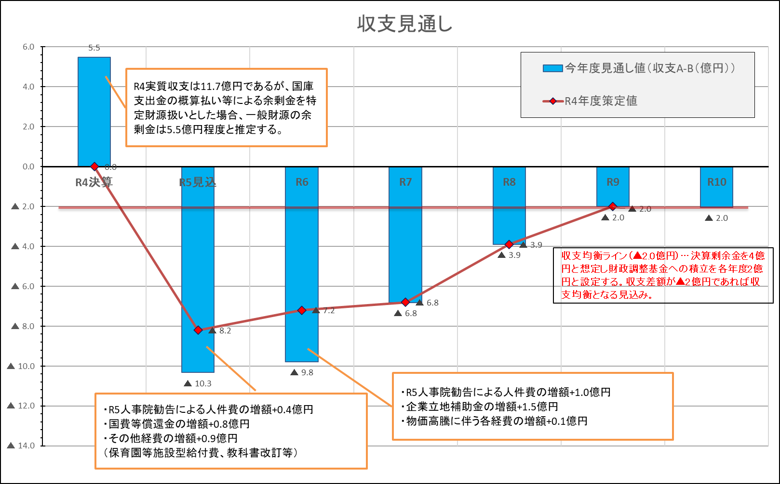

 | 【主なポイント】
 | 〇この収支見通しの基本となる令和５年度決算見込み（補正後予算）は、昨年度策定値に比べ人事院勧告による人件費が増加したこと等により収支差が増加し、財政調整基金の取崩額が10.3億円と前年度の見通しから2.1億円増額している。
 | 〇昨年度策定した見通しに比べ、義務的経費及び裁量的経費の増額見込みにより、歳出一般財源が+3.6億円程度(差異②)となるが、市税等の増収も見込み歳入一般財源が+2.9億円(差異①)となるため、令和6年度は▲2.6億円(差異③)の差が生じるがそれ以降は昨年度策定値と同水準で推移する見込みである。
 | 〇見通しの期間中、高齢化や障がい福祉サービス利用者の増加等に伴う扶助費や繰出金の増が見込まれるが、公債費は投資的経費に伴う市債の発行管理により期間内において減少傾向となる見込み。
 | 〇期間中、行財政構造改革の取組みを継続する試算により、令和9年度には収支均衡が図られる見込み。
 | 〇この見通しに係る試算は市内企業の業績を背景とした市税の増減、人口減少による地方交付税の減少、社会保障関係費の動向など、不確定要素を含んでいるため今後の影響についてはさらに注視する必要がある。

 | 3 中長期的な行財政の取組み等
 | 収支の均衡や実質単年度収支の黒字化を目指す一方、市長戦略事業の着実な推進を両立させることで当市の将来投資、発展を止めることのないよう財政運営を行っていく。

 | 〇財政調整基金からの繰入金を抑制し持続可能な財政運営を目指す。
 |  | 当市の標準財政規模や一般会計規模から必要最低限の財政調整基金残高を設定
 | 〇実質公債費率が一定水準以下で推移するよう起債発行額を制御する。
 |  | 公債費、投資的経費、経常経費の総量を指標化
 | 〇目標を実現するために必要な組織構造の不断の検証と再構築する。
 |  | 市長・副市長の事業棚卸による事務事業の改善指示・財源確保、定員管理の適正化

 | 4 前提条件 | 前提条件

 | 歳入 | 市税 |  |  | 各年度・税目ごとに、次の点を考慮して見込む。 ・個人市民税は納税義務者は横ばいと推定し、ふるさと納税の影響額等を考慮。 ・法人市民税は、企業業績による算定の基礎となる営業利益の増減を考慮。 ・固定資産税は、土地について地価下落を考慮するが宅地化を加味し、家屋について評価替えによる影響額と新築家屋分の増額を加味し、償却資産について設備投資の微減等を考慮。また、自動車関連企業工場跡地の実証実験都市開発に伴う家屋及び償却分の増額を想定する。
 |  | 地方交付税 |  |  | 普通交付税は、各年度の財政力指数に応じて算出。特別交付税は、毎年度1億3千万円程度を見込む。
 |  | 譲与税･交付金等 |  |  | ・地方譲与税は、令和5年度決算見込み及び経済成長率(※1)を見込む。 ・地方消費税交付金、環境性能割交付金は、令和5年度決算見込み及び経済成長率(※1)を見込む。 ・その他の交付金は、令和5年度決算見込みと同程度と見込む。
 |  |  |  |  | ※1 内閣府試算（令和6年1月「中長期の経済財政に関する試算」）に用いられた「ベースラインケース（潜在成長率で推移）」の成長率を採用する。

 |  | 市債 |  |  | 今後の事業計画に基づき事業債を見込むとともに、財政力指数に応じ、臨時財政対策債を見込む。
 |  | 繰越金 |  |  | 実質収支額は各年度4億円を見込み、地方自治法第233条の2の規定による基金繰入額を2分の1（2億円）とする。
 | 歳出 | 人件費 |  |  | ・若年層を中心とした基本給の上昇や会計年度任用職員への勤勉手当支給を含む令和5年人事院勧告に基づく給与制度改正を反映する。 ・職員数は現状の定員を踏まえ、定年延長及び暫定再任用制度を継続することを見込み推計する。 ・議員報酬や非常勤職員報酬等を人件費に計上する。

 |  | 扶助費 |  |  | 過去5年間（新制度の開始による増などの特殊要因のある年度を除く。）の予算額や決算額から推計し見込む。
 |  | 補助費等 |  |  | ・一部事務組合（裾野市長泉町衛生施設組合・富士山南東消防組合）に対する負担金（人件費含む）に人件費増減要因や起債償還額を加味して見込む。 ・公営企業会計への繰出金を見込む。 ・その他、各種補助金等を現行予算額から推計し見込む。
 |  | 公債費 |  |  | 既発の市債償還費に、今後発行予定の市債の元利償還費を加算して見込む。
 |  | 繰出金 |  |  | 現行の制度で推計し、各特別会計の所要額を見込む。
 |  | 物件費・維持修繕費 |  |  | 現行予算額を基本に、今後の所要額を見込む。
 |  | 投資・出資・貸付金・積立金 |  |  | 公営企業会計への出資金を見込む。 その他、貸付金事業費を見込む。
 |  | 普通建設事業費 |  |  | 市長戦略に基づく事業を始めとする大型公共事業の計画から、一般財源所要額を見込む。
 |  | その他経費 |  |  | 予備費等を見込む。
 | 5 収支の推移

 | （1）歳入（一般財源）の推計 |  |  |  |  |  |  |  |  |  |  |  |  | （単位：億円）
 |  |  | 4年度決算 | 5年度決見 | 6年度 |  | 7年度 |  | 8年度 |  | 9年度 |  | 10年度
 |  |  | 金額 | 金額 | 金額 | 増減額 | 金額 | 増減額 | 金額 | 増減額 | 金額 | 増減額 | 金額 | 増減額
 | 市税 |  | 101.3 | 96.7 | 93.5 | ▲ 3.2 | 100.7 | 7.3 | 101.1 | 0.4 | 100.4 | ▲ 0.7 | 100.8 | 0.4
 |  | 個人市民税 | 31.0 | 30.1 | 26.7 | ▲ 3.3 | 30.5 | 3.8 | 30.4 | ▲ 0.2 | 30.2 | ▲ 0.2 | 30.1 | ▲ 0.2
 |  | 法人市民税 | 11.9 | 8.3 | 9.5 | 1.1 | 9.8 | 0.4 | 10.3 | 0.4 | 10.7 | 0.4 | 11.1 | 0.4
 |  | 固定資産税 | 48.9 | 48.6 | 47.6 | ▲ 1.0 | 50.3 | 2.8 | 50.5 | 0.1 | 49.6 | ▲ 0.9 | 49.7 | 0.1
 |  | その他（たばこ税等） | 9.6 | 9.7 | 9.7 | ▲ 0.0 | 10.0 | 0.3 | 10.0 | 0.0 | 9.9 | ▲ 0.1 | 9.9 | 0.0
 | 譲与税・交付金等 |  | 39.1 | 32.6 | 37.2 | 4.6 | 30.4 | ▲ 6.7 | 30.0 | ▲ 0.4 | 30.5 | 0.5 | 30.1 | ▲ 0.4
 |  | (うち、普通交付税） | 7.7 | 2.5 | 4.6 | 2.1 | 2.6 | ▲ 1.9 | 2.2 | ▲ 0.4 | 2.5 | 0.2 | 2.1 | ▲ 0.3
 |  | (うち、特別交付税） | 1.3 | 1.3 | 1.4 | 0.1 | 1.3 | ▲ 0.1 | 1.3 | 0.0 | 1.3 | 0.0 | 1.3 | 0.0
 |  | (うち、臨財債/減収補填債） | 2.8 | 0.2 | 1.7 | 1.5 | 1.1 | ▲ 0.6 | 1.0 | ▲ 0.2 | 1.1 | 0.1 | 0.9 | ▲ 0.1
 | 特定目的基金充当(注1） |  | 2.8 | 2.9 | 4.0 | 1.0 | 2.8 | ▲ 1.2 | 2.8 | 0.0 | 3.5 | 0.7 | 2.5 | ▲ 1.0
 | 歳入合計 Ａ |  | 140.5 | 129.3 | 130.6 | 1.4 | 131.2 | 0.5 | 131.1 | ▲ 0.1 | 130.9 | ▲ 0.3 | 130.9 | 0.0
 | （注1）学校教育施設整備基金・都市施設建設基金・社会福祉事業基金・特定防衛施設周辺整備調整交付金事業基金

 | (2) 歳出（一般財源充当額）の推計 |  |  |  |  |  |  |  |  |  |  |  |  | （単位：億円）
 |  |  | 4年度決算 | 5年度決見 | 6年度 |  | 7年度 |  | 8年度 |  | 9年度 |  | 10年度
 |  |  | 金額 | 金額 | 金額 | 増減額 | 金額 | 増減額 | 金額 | 増減額 | 金額 | 増減額 | 金額 | 増減額
 | 義務的経費 |  | 97.1 | 103.0 | 105.2 | 2.2 | 104.5 | ▲ 0.7 | 105.2 | 0.7 | 104.7 | ▲ 0.5 | 103.2 | ▲ 1.5
 |  | 人件費 | 32.6 | 36.9 | 39.6 | 2.7 | 39.5 | ▲ 0.2 | 39.3 | ▲ 0.2 | 38.8 | ▲ 0.5 | 38.8 | 0.0
 |  | 扶助費 | 11.3 | 12.6 | 12.8 | 0.3 | 12.9 | 0.0 | 13.1 | 0.2 | 13.2 | 0.1 | 13.3 | 0.1
 |  | 補助費等 | 18.1 | 17.8 | 17.1 | ▲ 0.7 | 17.1 | 0.0 | 18.0 | 0.9 | 17.9 | ▲ 0.1 | 17.1 | ▲ 0.8
 |  | 公債費 | 23.7 | 23.8 | 23.1 | ▲ 0.7 | 22.4 | ▲ 0.7 | 21.9 | ▲ 0.6 | 21.5 | ▲ 0.3 | 20.4 | ▲ 1.1
 |  | 繰出金 | 11.4 | 11.9 | 12.5 | 0.6 | 12.6 | 0.1 | 13.0 | 0.4 | 13.3 | 0.3 | 13.6 | 0.3
 | 裁量的経費 |  | 37.9 | 36.6 | 35.2 | ▲ 1.4 | 33.5 | ▲ 1.8 | 29.8 | ▲ 3.7 | 28.2 | ▲ 1.6 | 29.7 | 1.6
 |  | 物件費・維持修繕費 | 25.2 | 26.0 | 26.9 | 0.8 | 25.1 | ▲ 1.7 | 24.3 | ▲ 0.9 | 22.4 | ▲ 1.9 | 21.1 | ▲ 1.3
 |  | 投資・出資・貸付金・積立金 | 5.7 | 2.1 | 1.9 | ▲ 0.2 | 1.9 | 0.0 | 1.9 | 0.0 | 1.9 | 0.0 | 1.9 | 0.0
 |  | 普通建設事業費 | 6.9 | 8.5 | 6.5 | ▲ 2.0 | 6.4 | ▲ 0.0 | 3.6 | ▲ 2.8 | 3.9 | 0.3 | 6.8 | 2.9
 | 歳出合計 Ｂ |  | 135.0 | 139.6 | 140.4 | 0.8 | 138.0 | ▲ 2.4 | 135.0 | ▲ 3.0 | 132.9 | ▲ 2.1 | 133.0 | 0.1

 | (3） 財源不足額と主要基金残高の推計
 | ①財政調整基金 |  |  |  |  |  |  |  |  |  |  |  |  | （単位：億円）
 |  |  | 4年度決算 | 5年度決見 | 6年度 |  | 7年度 |  | 8年度 |  | 9年度 |  | 10年度
 |  |  | 金額 | 金額 | 金額 | 増減額 | 金額 | 増減額 | 金額 | 増減額 | 金額 | 増減額 | 金額 | 増減額
 | 財源不足額（A-B） 〔基金取崩額〕 |  | 5.5 | ▲ 10.3 | ▲ 9.8 |  | ▲ 6.8 |  | ▲ 3.9 |  | ▲ 2.0 |  | ▲ 2.0
 |  | ＊決算積立額 | 3.9 | 5.9 | 2.0 |  | 2.0 |  | 2.0 |  | 2.0 |  | 2.0
 |  | ＊その他（組換等） | 0.0 | 0.0 | 0.0 |  | 0.0 |  | 0.0 |  | 0.0 |  | 0.0
 | 財調基金残高 |  | 40.8 | 36.3 | 28.6 |  | 23.7 |  | 21.8 |  | 21.8 |  | 21.8

 | ②都市施設建設基金 |  |  |  |  |  |  |  |  |  |  |  |  | （単位：億円）
 |  |  | 4年度決算 | 5年度決見 | 6年度 |  | 7年度 |  | 8年度 |  | 9年度 |  | 10年度
 |  |  | 金額 | 金額 | 金額 | 増減額 | 金額 | 増減額 | 金額 | 増減額 | 金額 | 増減額 | 金額 | 増減額
 | 財源不足額（A-B） 〔基金取崩額〕 |  | ▲ 0.8 | ▲ 1.3 | ▲ 1.3 |  | ▲ 1.0 |  | ▲ 1.0 |  | ▲ 1.0 |  | ▲ 1.0
 |  | ＊その他（組換等） | 0.1 | 0.0 | 0.0 |  | 0.0 |  | 0.0 |  | 0.0 |  | 0.0
 | 基金残高 |  | 6.5 | 5.3 | 4.0 |  | 3.0 |  | 2.0 |  | 1.0 |  | 0.0

 | ③学校教育施設整備基金 |  |  |  |  |  |  |  |  |  |  |  |  | （単位：億円）
 |  |  | 4年度決算 | 5年度決見 | 6年度 |  | 7年度 |  | 8年度 |  | 9年度 |  | 10年度
 |  |  | 金額 | 金額 | 金額 | 増減額 | 金額 | 増減額 | 金額 | 増減額 | 金額 | 増減額 | 金額 | 増減額
 | 財源不足額（A-B） 〔基金取崩額〕 |  | ▲ 0.1 | ▲ 0.1 | ▲ 1.0 |  | ▲ 0.3 |  | ▲ 0.3 |  | ▲ 0.8 |  | 0.0
 |  | ＊その他（組換等） | 0.0 | 0.0 | 0.0 |  | 0.0 |  | 0.0 |  | 0.0 |  | 0.0
 | 基金残高 |  | 4.1 | 4.0 | 3.0 |  | 2.8 |  | 2.5 |  | 1.8 |  | 1.8

 | ④公共施設等マネジメント基金 |  |  |  |  |  |  |  |  |  |  |  |  | （単位：億円）
 |  |  | 4年度決算 | 5年度決見 | 6年度 |  | 7年度 |  | 8年度 |  | 9年度 |  | 10年度
 |  |  | 金額 | 金額 | 金額 | 増減額 | 金額 | 増減額 | 金額 | 増減額 | 金額 | 増減額 | 金額 | 増減額
 | 財源不足額（A-B） 〔基金取崩額〕 |  | 0.0 | 0.0 | 0.0 |  | 0.0 |  | 0.0 |  | ▲ 0.3 |  | ▲ 0.0
 |  | ＊その他（組換等） | 0.0 | 0.0 | 0.0 |  | 0.0 |  | 0.0 |  | 0.0 |  | 0.0
 | 基金残高 |  | 5.7 | 5.7 | 5.7 |  | 5.7 |  | 5.7 |  | 5.4 |  | 5.4

 | ◆ 主要4基金の合計 ◆ |  |  |  |  |  |  |  |  |  |  |  |  | （単位：億円）
 |  |  | 4年度決算 | 5年度決見 | 6年度 |  | 7年度 |  | 8年度 |  | 9年度 |  | 10年度
 |  |  | 金額 | 金額 | 金額 | 増減額 | 金額 | 増減額 | 金額 | 増減額 | 金額 | 増減額 | 金額 | 増減額
 | 財源不足額（A-B） 〔基金取崩額〕 |  | 4.5 | ▲ 11.7 | ▲ 12.1 |  | ▲ 8.1 |  | ▲ 5.2 |  | ▲ 4.0 |  | ▲ 3.0
 |  | ＊決算積立額 | - | 5.9 | 2.0 |  | 2.0 |  | 2.0 |  | 2.0 |  | 2.0
 | 基金残高 |  | 57.1 | 51.3 | 41.2 |  | 35.2 |  | 32.0 |  | 30.0 |  | 28.9
 | ※表示単位未満四捨五入の関係で、内訳と合計額等が一致しない場合がある。

 | 6 収支の見通し(各項目一般財源ベース)

 | 歳入
 | 市税 |  |  |  |  |  |  | 市債
 | 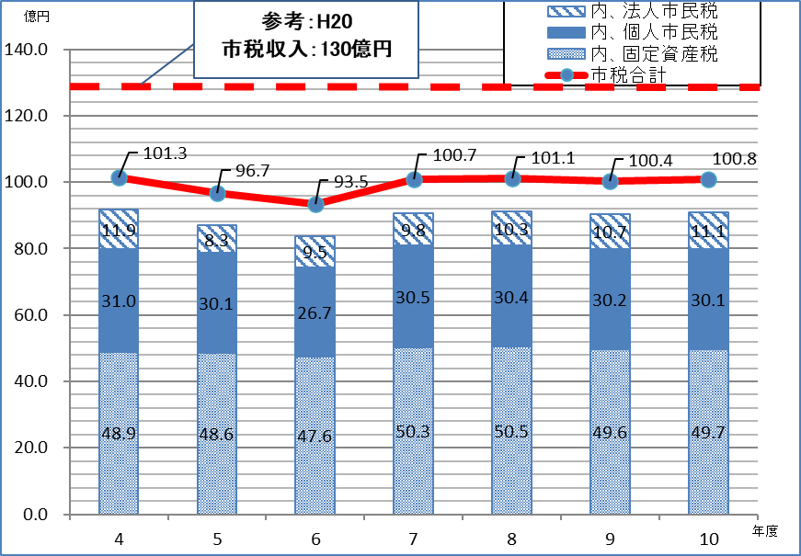 |  |  |  |  |  |  | 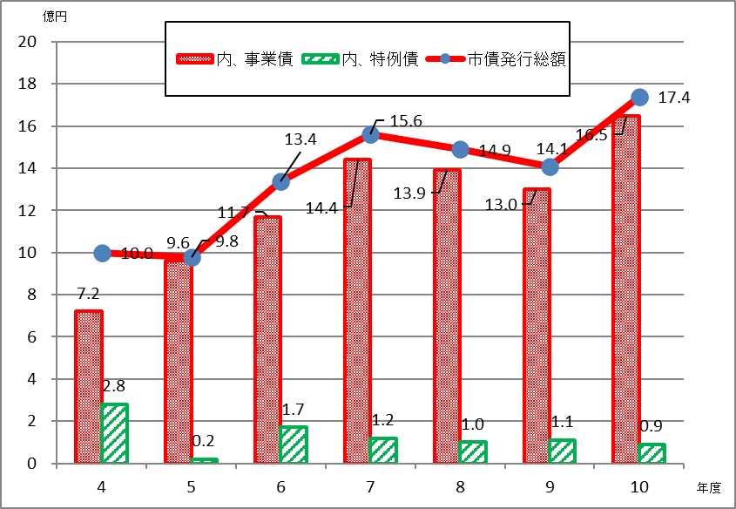

 | 法人市民税は現状から微増を見込み、固定資産税は評価替えなどの減収要因もあるが、自動車関連企業の実証実験都市開発に伴う家屋・償却資産の増額を見込む。令和6年度は定額減税を反映するため、期間中の伸び率は1.9パーセントと推計する。 |  |  |  |  |  |  | 主に普通建設事業費の財源確保のため市債の発行を見込むが、対象となる事業については投資効果の高い事業を優先し、市債発行額の適正化に努める。見通し期間の発行平均伸び率は6.8パーセント程度となる見込みである。また普通交付税交付団体を見込むため、特例債のうち臨時財政対策債の発行を予定する。

 | 地方交付税 |  |  |  |  |  |  | 譲与税･交付金等
 | 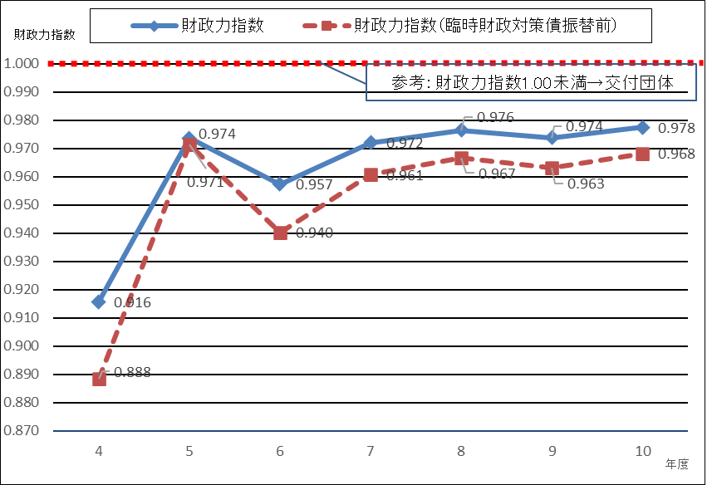 |  |  |  |  |  |  | 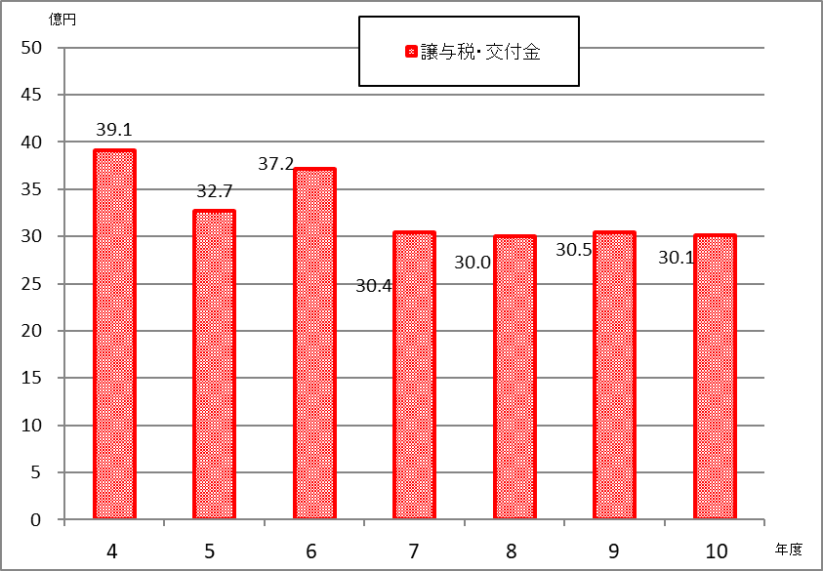

 | 市税収見込みにより、見通し期間中は普通交付税の交付を見込む。 |  |  |  |  |  |  | 令和6年度は特例交付金に定額減税分を加算するため、譲与税・交付金等における見通し期間の平均伸び率は▲5.2パーセントを見込む。

 | 歳出
 | 扶助費 |  |  |  |  |  |  | 繰出金
 | 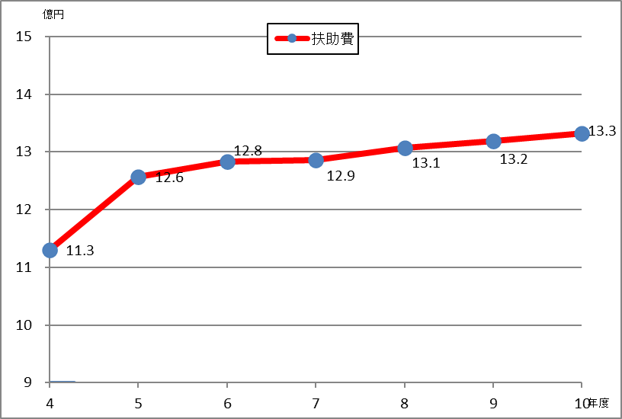 |  |  |  |  |  |  | 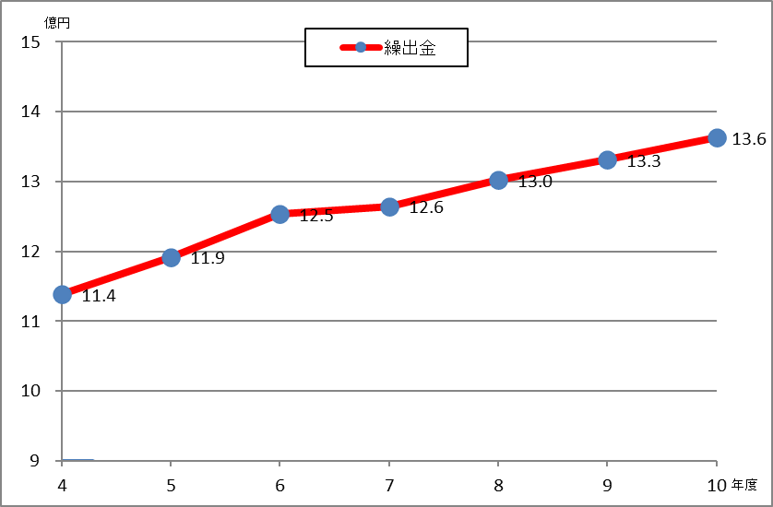

 | 障がい者自立支援給付費等の増額に対し、児童手当等の減少により、見通し期間中の平均伸び率は0.9パーセントとなる。 |  |  |  |  |  |  | 後期高齢者医療事業特別会計や介護保険特別会計において高齢化の進行により増加する見込みであり、見通し期間中の平均伸び率は2.1パーセントとなる。

 | 歳出
 | 普通建設事業費 |  |  |  |  |  |  | 公債費
 | 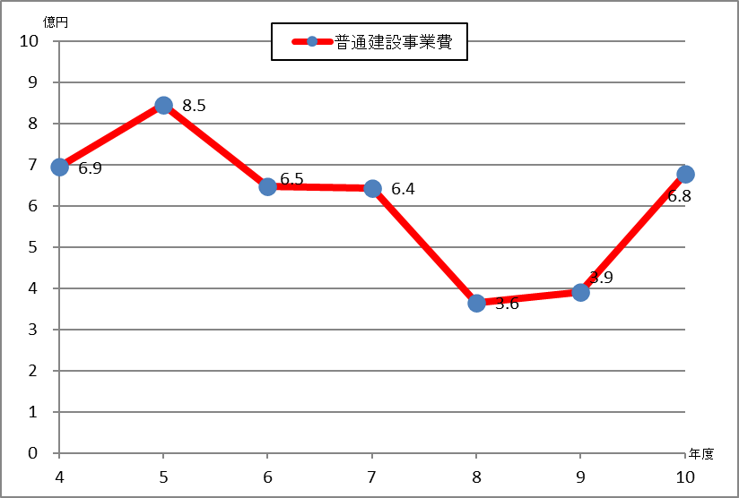 |  |  |  |  |  |  | 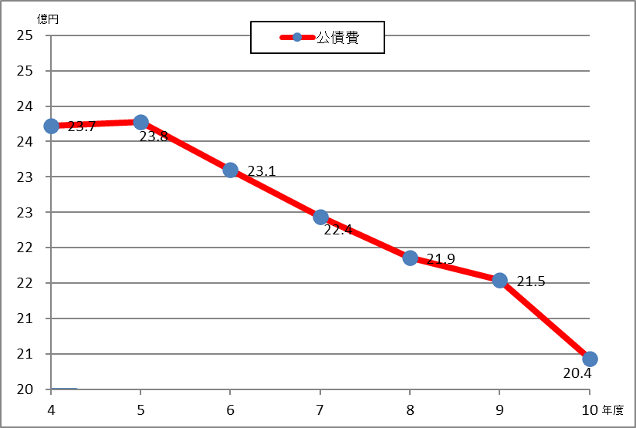

 | 市長戦略事業を中心とした投資効果の高い公共事業について、事業の優先度・将来性を見極め事業化するものとし期間内の必要な歳出一般財源を確保するもの。 |  |  |  |  |  |  | 実績等から想定利率を0.5～0.8パーセントとし、事業債や臨時財政対策債の発行を見込む。普通建設事業費の総量及び事業債の借入を制御することで見通し期間の平均伸び率は▲3.0パーセントとなる。

 | 人件費 |  |  |  |  |  |  | 補助費
 | 定年延長及び暫定再任用制度の活用を含めた制度改正に適正に対応し職員数の適正化を図ることとし、見通し期間中の平均伸び率は▲0.5パーセントと推計する。 |  |  |  |  |  |  | 裾野市長泉町衛生施設組合、富士山南東消防組合負担金を見込む。また、公営企業会計への繰出金を見込む。

 | 7 市債・基金の状況

 | 市債の状況 |  |  |  |  |  |  | 基金の状況
 | 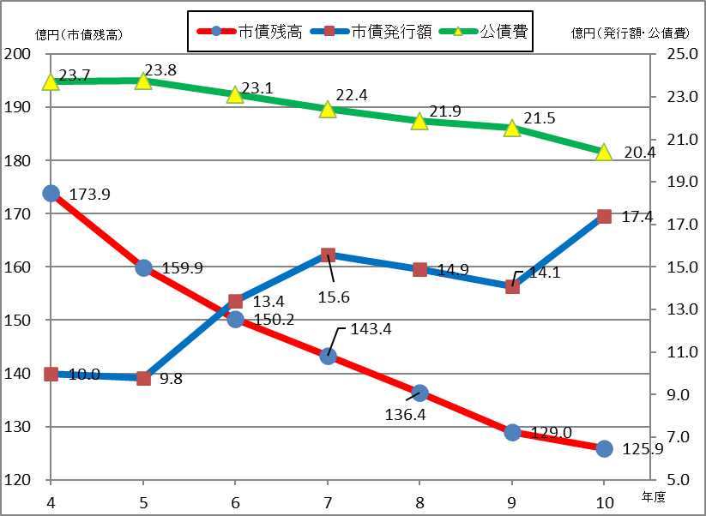 |  |  |  |  |  |  | 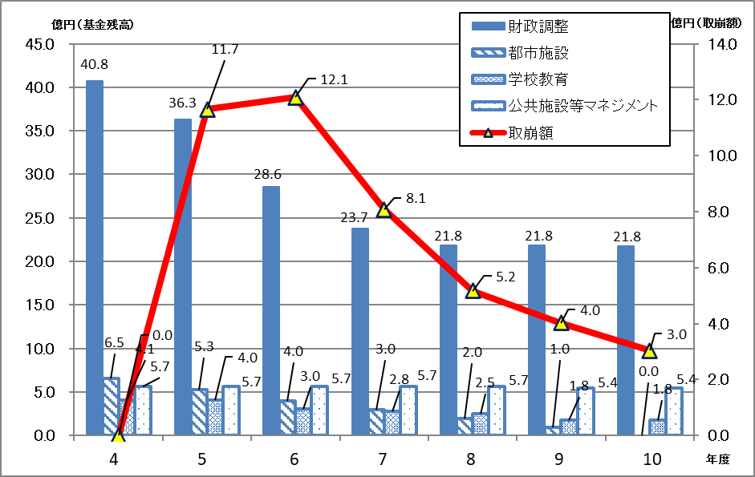

 | 見通し期間内は元金償還額（公債費）を下回る発行額を見込む。令和4年度残高を基準にすると、期間中起債残高は約48億円減少し、令和10年度末には125億9千万円程度となる見込みである。 |  |  |  |  |  |  | 財政調整基金、都市施設建設基金、学校教育施設整備基金、公共施設等マネジメント基金の主要4基金の残高合計は、令和10年度末に29億円程度となる見込みである。

 | 〇活用の考え方 |  |  |  |  |  |  | 〇活用の考え方

 | 裾野駅西土地区画整理事業や学校再編事業といった大型公共事業や市長戦略に基づく事業を着実に進捗させつつ、世代間負担の公平性に配慮し、将来の公債費負担の軽減を図るとともに、低金利の市場環境における資金調達の利点を生かしながら活用する。 |  |  |  |  |  |  | 【財政調整基金】
 |  |  |  |  |  |  |  | 期間中の残高は前年度策定値よりも減少する見込みである。今後も災害等の予期せぬ支出に対応するための財源を確保する必要があることから、歳出規模の見直し等により取り崩し額の縮減を図る。

 | 〇実質公債費率(各年度決算見込み)
 | 一般会計等が負担する元利償還金及び準元利償還金の標準財政規模を基本とした額に対する比率（3ヶ年平均値）で、地方債の返済額及びこれに準じる額の大きさを指標化し、資金繰りの程度を示すもので、早期健全化基準の25.0％を下回る必要がある。令和5年度までは過去に借入した市債の元利償還金の高止まりにより上昇傾向であったが、市債の借入管理により令和6年度以降は減少する見込み。 |  |  |  |  |  |  | 【都市施設建設基金】
 |  |  |  |  |  |  |  | 裾野駅西土地区画整理事業の都市基盤の整備や、公共施設の老朽化に対応するための更新・長寿命化の財源として活用を図る。

 |  |  |  |  |  |  |  | 【学校教育施設整備基金】
 |  |  |  |  |  |  |  | 学校再編事業及び学校施設の大規模改修事業等の財源として活用を図る。

 |  |  |  |  |  |  |  | 【公共施設等マネジメント基金】
 |  |  |  |  |  |  |  | 裾野市公共施設等総合管理計画に定められた公共施設等マネジメントの推進に要する経費の財源財源として活用を図る。

